表紙
帳票設計書
（PC/スマデバ共通）

第7.0.0版
2026-07-14

08_帳票レイアウト
ドキュメント名 |  | サブシステム名 |  |  |  |  |  |  |  | 版 |  | 日付 |  |  | 作成者
帳票設計書（PC/スマデバ共通） |  |  |  |  |  |  |  |  |  | 7 |  | 2026-06-11

帳票レイアウト | 機能ID | 機能名 |  | 帳票ID |  |  |  |  |  | 帳票名
 |  | 従たる給与についての扶養控除等（異動）申告書 |  |  |  |  |  |  |  | 従たる給与についての扶養控除等（異動）申告書PDF
帳票資産名 | 帳票項目仕様書ファイル名（拡張子は含まない） |  | 帳票レイアウト仕様書シート名 |  |  |  |  |  | 帳票フォームファイル名（拡張子は含まない）

帳票イメージ |  |  |  |  | 基本情報
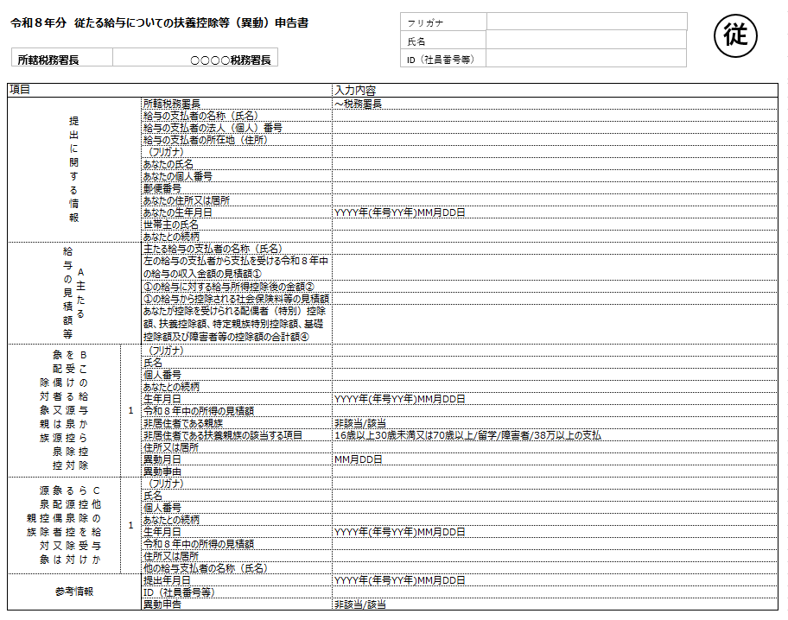
 |  |  |  |  |  | サイズ | A4 | 方向 |  |  | 縦 |  | 明細行数
 |  |  |  |  |  | 印字位置調整(mm) |  | X座標 |  |  | 0 |  | Y座標 | 0

 |  |  |  |  |  | 罫線の印字枠 |  |  |  |  | 可変方式

 |  |  |  |  |  | キー項目
 |  |  |  |  |  | キー番号 | 項目名 |  |  |  | ソート |  | 改ページ | 合計レコード |  | ヘッダーレコード

 |  |  |  |  |  | 特記事項

10_帳票レイアウト
ドキュメント名 |  | サブシステム名 |  |  |  |  |  |  |  | 版 |  | 日付 |  |  | 作成者
帳票設計書（PC/スマデバ共通） |  |  |  |  |  |  |  |  |  | 1.1 |  | 2020-11-01

帳票レイアウト | 機能ID | 機能名 |  | 帳票ID |  |  |  |  |  | 帳票名
 |  | 配偶者控除申告書 |  |  |  |  |  |  |  | 配偶者控除申告書PDF
帳票資産名 | 帳票項目仕様書ファイル名（拡張子は含まない） |  | 帳票レイアウト仕様書シート名 |  |  |  |  |  | 帳票フォームファイル名（拡張子は含まない）

帳票イメージ |  |  |  |  | 基本情報

 |  |  |  |  |  | サイズ | A4 | 方向 |  |  | 横 |  | 明細行数
 |  |  |  |  |  | 印字位置調整(mm) |  | X座標 |  |  | 0 |  | Y座標 | 0

 |  |  |  |  |  | 罫線の印字枠 |  |  |  |  | 可変方式

当様式は廃止します。
（基礎控除申告書 兼 配偶者控除申告書 兼 所得金額調整控除申告書 に統合）
 |  |  |  |  |  | キー項目
 |  |  |  |  |  | キー番号 | 項目名 |  |  |  | ソート |  | 改ページ | 合計レコード |  | ヘッダーレコード

 |  |  |  |  |  | 特記事項

12_帳票レイアウト
ドキュメント名 |  | サブシステム名 |  |  |  |  |  |  |  | 版 |  | 日付 |  |  | 作成者
帳票設計書（PC/スマデバ共通） |  |  |  |  |  |  |  |  |  | 7 |  | 2026-07-14

帳票レイアウト | 機能ID | 機能名 |  | 帳票ID |  |  |  |  |  | 帳票名
 |  | 共通機能 |  |  |  |  |  |  |  | 台紙PDF
帳票資産名 | 帳票項目仕様書ファイル名（拡張子は含まない） |  | 帳票レイアウト仕様書シート名 |  |  |  |  |  | 帳票フォームファイル名（拡張子は含まない）

帳票イメージ |  |  |  |  | 基本情報
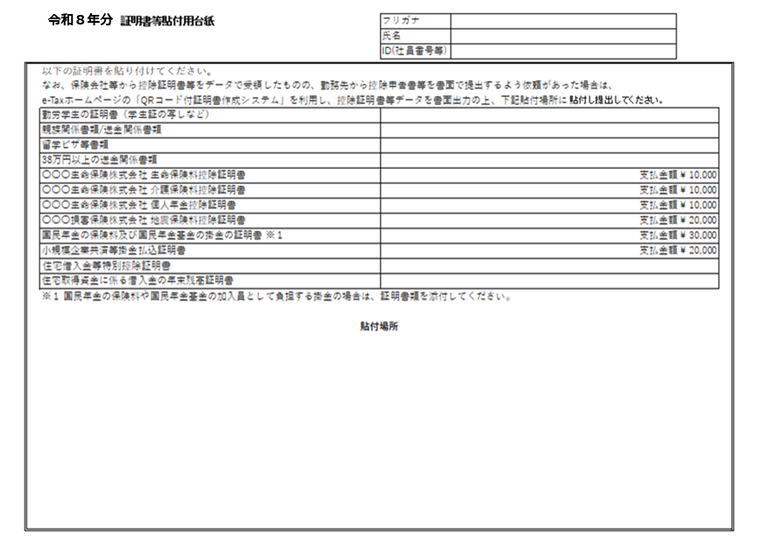
 |  |  |  |  |  | サイズ | A4 | 方向 |  |  | 縦 |  | 明細行数
 |  |  |  |  |  | 印字位置調整(mm) |  | X座標 |  |  | 0 |  | Y座標 | 0

 |  |  |  |  |  | 罫線の印字枠 |  |  |  |  | 可変方式

 |  |  |  |  |  | キー項目
 |  |  |  |  |  | キー番号 | 項目名 |  |  |  | ソート |  | 改ページ | 合計レコード |  | ヘッダーレコード

（調書方式を利用される場合は提出不要）

 |  |  |  |  |  | 特記事項

13_帳票レイアウト
ドキュメント名 |  | サブシステム名 |  |  |  |  |  |  |  | 版 |  | 日付 |  |  | 作成者
帳票設計書（PC/スマデバ共通） |  |  |  |  |  |  |  |  |  | 1.1 |  | 2020-11-01

帳票レイアウト | 機能ID | 機能名 |  | 帳票ID |  |  |  |  |  | 帳票名
 |  | 基礎控除申告書 |  |  |  |  |  |  |  | 基礎控除申告書PDF
帳票資産名 | 帳票項目仕様書ファイル名（拡張子は含まない） |  | 帳票レイアウト仕様書シート名 |  |  |  |  |  | 帳票フォームファイル名（拡張子は含まない）

帳票イメージ |  |  |  |  | 基本情報

 |  |  |  |  |  | サイズ | A4 | 方向 |  |  | 横 |  | 明細行数
 |  |  |  |  |  | 印字位置調整(mm) |  | X座標 |  |  | 0 |  | Y座標 | 0
当様式は廃止します。
（基礎控除申告書 兼 配偶者控除申告書 兼 所得金額調整控除申告書 に統合）
 |  |  |  |  |  | 罫線の印字枠 |  |  |  |  | 可変方式

 |  |  |  |  |  | キー項目
 |  |  |  |  |  | キー番号 | 項目名 |  |  |  | ソート |  | 改ページ | 合計レコード |  | ヘッダーレコード

 |  |  |  |  |  | 特記事項

14_帳票レイアウト
ドキュメント名 |  | サブシステム名 |  |  |  |  |  |  |  | 版 |  | 日付 |  |  | 作成者
帳票設計書（PC/スマデバ共通） |  |  |  |  |  |  |  |  |  | 5 |  | 2024-05-20

帳票レイアウト | 機能ID | 機能名 |  | 帳票ID |  |  |  |  |  | 帳票名
 |  | 所得金額調整控除申告書 |  |  |  |  |  |  |  | 所得金額調整控除申告書PDF
帳票資産名 | 帳票項目仕様書ファイル名（拡張子は含まない） |  | 帳票レイアウト仕様書シート名 |  |  |  |  |  | 帳票フォームファイル名（拡張子は含まない）

帳票イメージ |  |  |  |  | 基本情報

当様式は廃止します。
（基礎控除申告書 兼 配偶者控除申告書 兼 所得金額調整控除申告書 に統合）
 |  |  |  |  |  | サイズ | A4 | 方向 |  |  | 横 |  | 明細行数
 |  |  |  |  |  | 印字位置調整(mm) |  | X座標 |  |  | 0 |  | Y座標 | 0

 |  |  |  |  |  | 罫線の印字枠 |  |  |  |  | 可変方式

 |  |  |  |  |  | キー項目
 |  |  |  |  |  | キー番号 | 項目名 |  |  |  | ソート |  | 改ページ | 合計レコード |  | ヘッダーレコード

 |  |  |  |  |  | 特記事項

16_帳票レイアウト
ドキュメント名 |  | サブシステム名 |  |  |  |  |  |  |  | 版 |  | 日付 |  |  | 作成者
帳票設計書（PC/スマデバ共通） |  |  |  |  |  |  |  |  |  | 7 |  | 2026-05-25

帳票レイアウト | 機能ID | 機能名 |  | 帳票ID |  |  |  |  |  | 帳票名
 |  | 控除額等一覧表PDF |  |  |  |  |  |  |  | 控除額等一覧表PDF
帳票資産名 | 帳票項目仕様書ファイル名（拡張子は含まない） |  | 帳票レイアウト仕様書シート名 |  |  |  |  |  | 帳票フォームファイル名（拡張子は含まない）

帳票イメージ |  |  |  |  | 基本情報
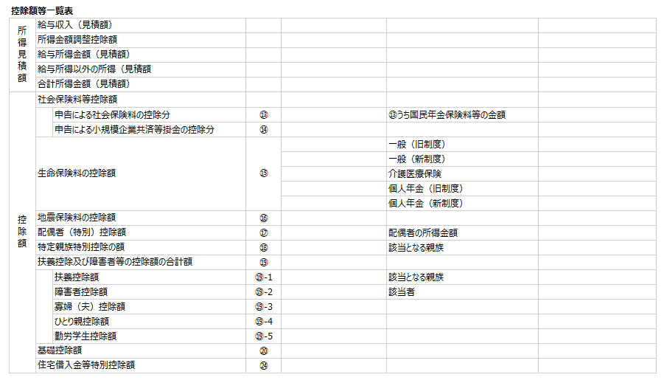
 |  |  |  |  |  | サイズ | A4 | 方向 |  |  | 縦 |  | 明細行数
 |  |  |  |  |  | 印字位置調整(mm) |  | X座標 |  |  | 0 |  | Y座標 | 0

 |  |  |  |  |  | 罫線の印字枠 |  |  |  |  | 可変方式

 |  |  |  |  |  | キー項目
 |  |  |  |  |  | キー番号 | 項目名 |  |  |  | ソート |  | 改ページ | 合計レコード |  | ヘッダーレコード

 |  |  |  |  |  | 特記事項

10_帳票項目定義
ドキュメント名 |  |  |  |  | サブシステム名 |  |  |  |  |  |  | 版 | 日付 |  | 作成者
帳票設計書（PC/スマデバ共通） |  |  |  |  |  |  |  |  |  |  |  | 4 | 2023-10-19

帳票項目定義 |  |  | 機能ID |  | 機能名 |  |  | 帳票ID |  |  |  | 帳票名
 |  |  |  |  | 配偶者控除申告書 |  |  |  |  |  |  | 配偶者控除申告書PDF
 |  |  | 明細行数 |  | ファイルID |  |  | ファイル名
 |  |  |  |  | haigusyakoujoPDF |  |  | 配偶者控除申告書PDFファイル

No. | 項目名 |  |  | 項目ID | 属性 | 文字指定 |  |  |  | 数値編集 |  |  |  | 導出項目 | キー項目 | 印字 フォーマット | 配置 | 編集内容 | 備考 | チェック日付 |  |  |  |  |  |  |  |  |  |  |  |  |  | 確認
 |  |  |  |  |  | フォント名 | フォント サイズ | 表示 文字数 | 装飾 | カンマ 編集 | 小数点 (桁) | 0表示 | 符号 |  |  |  |  |  |  | 属性 | フォント名 | フォント サイズ | 表示 文字数 | 装飾 | カンマ 編集 | 小数点(桁) | 0表示 | 符号 | 導出項目 | キー項目 | 印字 フォーマット | 配置 | 編集内容
ヘッダ領域(H)
1 | 控除申告年分 帳票名 |  |  |  | 全角文字列 | サマリ参照 | 12 | 40 | 太字 |  |  |  |  |  |  |  | 左
2 | 所轄税務署 |  |  |  | 全角文字列 | サマリ参照 | 12 | 10 | 太字 |  |  |  |  |  |  |  | 左
3 | フリガナ |  |  |  | 全角文字列 | サマリ参照 | 10 | 60 |  |  |  |  |  |  |  |  | 左
当様式は廃止します。
（基礎控除申告書 兼 配偶者控除申告書 兼 所得金額調整控除申告書 に統合）
4 | 氏名 |  |  |  | 全角文字列 | サマリ参照 | 10 | 30 |  |  |  |  |  |  |  |  | 左
5 | ID（社員番号等） |  |  |  | 全角文字列 | サマリ参照 | 10 | 15 |  |  |  |  |  |  |  |  | 左
6
7
出力領域
1 | 提出に関する情報 | 給与の支払者の名称 |  |  | 全角文字列 | サマリ参照 | 10 | 30 |  |  |  |  |  |  |  |  | 左
2 | 提出に関する情報 | 給与の支払者の法人番号 |  |  | 数値 | サマリ参照 | 10 | 13 |  |  |  |  |  |  |  |  | 左
3 | 提出に関する情報 | 給与の支払者の所在地 |  |  | 文字列 | サマリ参照 | 10 | 100 |  |  |  |  |  |  |  |  | 左
4 | 提出に関する情報 | フリガナ |  |  | 全角文字列 | サマリ参照 | 10 | 60 |  |  |  |  |  |  |  |  | 左
5 | 提出に関する情報 | 氏名 |  |  | 全角文字列 | サマリ参照 | 10 | 30 |  |  |  |  |  |  |  |  | 左
6 | 提出に関する情報 | 住所又は居所 |  |  | 文字列 | サマリ参照 | 10 | 100 |  |  |  |  |  |  |  |  | 左
7 | 合計所得の見積額 | あなたの本年中の合計所得金額の見積額 |  |  | 金額 | サマリ参照 | 10 | 15 |  | ○ |  | ○ |  |  |  |  | 右
8 | 合計所得の見積額 | 区分１ |  |  | 文字列 | サマリ参照 | 10 | 16 |  |  |  |  |  |  |  |  | 左
9 | 配偶者 | フリガナ |  |  | 全角文字列 | サマリ参照 | 10 | 60 |  |  |  |  |  |  |  |  | 左
10 | 配偶者 | 氏名 |  |  | 全角文字列 | サマリ参照 | 10 | 30 |  |  |  |  |  |  |  |  | 左
11 | 配偶者 | 個人番号 |  |  | 数値 | サマリ参照 | 10 | 12 |  |  |  |  |  |  |  |  | 左
12 | 配偶者 | 生年月日 |  |  | 生年月日 | サマリ参照 | 10 | 18 |  |  |  |  |  |  |  |  | 左
13 | 配偶者 | 住所又は居所 |  |  | 全角文字列 | サマリ参照 | 10 | 100 |  |  |  |  |  |  |  |  | 左
14 | 配偶者 | 老人控除対象配偶者 |  |  | 全角文字列 | サマリ参照 | 10 | 3 |  |  |  |  |  |  |  |  | 左
15 | 配偶者 | 非居住者である配偶者 |  |  | 全角文字列 | サマリ参照 | 10 | 3 |  |  |  |  |  |  |  |  | 左
16 | 配偶者 | 生計を一にする事実 |  |  | 金額 | サマリ参照 | 10 | 100 |  |  |  |  |  |  |  |  | 右
17 | 配偶者 | 配偶者の本年中の合計所得金額の見積額 |  |  | 金額 | サマリ参照 | 10 | 9 |  | ○ |  | ○ |  |  |  |  | 右
18 | 配偶者 | 区分２ |  |  | 文字列 | サマリ参照 | 10 | 30 |  |  |  |  |  |  |  |  | 左
19 | 控除の計算 | 配偶者控除の額 |  |  | 金額 | サマリ参照 | 10 | 7 | 太字 | ○ |  | ○ |  |  |  |  | 右
20 | 控除の計算 | 配偶者特別控除の額 |  |  | 金額 | サマリ参照 | 10 | 7 | 太字 | ○ |  | ○ |  |  |  |  | 右
21 | 参考情報 | 提出年月日 |  |  | 年月日 | サマリ参照 | 10 | 18 |  |  |  |  |  |  |  |  | 左
22 | 参考情報 | ID（社員番号等） |  |  | 文字列 | サマリ参照 | 10 | 15 |  |  |  |  |  |  |  |  | 左
フッター領域(F)
1 | フッタ無し
2
3
4
5
6
7
8

13_帳票項目定義
ドキュメント名 |  |  |  |  | サブシステム名 |  |  |  |  |  |  | 版 | 日付 |  | 作成者
帳票設計書（PC/スマデバ共通） |  |  |  |  |  |  |  |  |  |  |  | 4 | 2023-10-19

帳票項目定義 |  |  | 機能ID |  | 機能名 |  |  | 帳票ID |  |  |  | 帳票名
 |  |  |  |  | 基礎控除申告書 |  |  |  |  |  |  | 基礎控除申告書PDF
 |  |  | 明細行数 |  | ファイルID |  |  | ファイル名
 |  |  |  |  | kisokoujoPDF |  |  | 基礎控除申告書PDFファイル

当様式は廃止します。
（基礎控除申告書 兼 配偶者控除申告書 兼 所得金額調整控除申告書 に統合）
No. | 項目名 |  |  | 項目ID | 属性 | 文字指定 |  |  |  | 数値編集 |  |  |  | 導出項目 | キー項目 | 印字 フォーマット | 配置 | 編集内容 | 備考 | チェック日付 |  |  |  |  |  |  |  |  |  |  |  |  |  | 確認
 |  |  |  |  |  | フォント名 | フォント サイズ | 表示 文字数 | 装飾 | カンマ 編集 | 小数点 (桁) | 0表示 | 符号 |  |  |  |  |  |  | 属性 | フォント名 | フォント サイズ | 表示 文字数 | 装飾 | カンマ 編集 | 小数点(桁) | 0表示 | 符号 | 導出項目 | キー項目 | 印字 フォーマット | 配置 | 編集内容
ヘッダ領域(H)
1 | 控除申告年分 帳票名 |  |  |  | 全角文字列 | サマリ参照 | 12 | 40 | 太字 |  |  |  |  |  |  |  | 左
2 | 所轄税務署 |  |  |  | 全角文字列 | サマリ参照 | 12 | 10 | 太字 |  |  |  |  |  |  |  | 左
3 | フリガナ |  |  |  | 全角文字列 | サマリ参照 | 10 | 60 |  |  |  |  |  |  |  |  | 左
4 | 氏名 |  |  |  | 全角文字列 | サマリ参照 | 10 | 30 |  |  |  |  |  |  |  |  | 左
5 | ID（社員番号等） |  |  |  | 全角文字列 | サマリ参照 | 10 | 15 |  |  |  |  |  |  |  |  | 左
6
7
出力領域
1 | 提出に関する情報 | 給与の支払者の名称 |  |  | 全角文字列 | サマリ参照 | 10 | 30 |  |  |  |  |  |  |  |  | 左
2 | 提出に関する情報 | 給与の支払者の法人番号 |  |  | 数値 | サマリ参照 | 10 | 13 |  |  |  |  |  |  |  |  | 左
3 | 提出に関する情報 | 給与の支払者の所在地 |  |  | 文字列 | サマリ参照 | 10 | 100 |  |  |  |  |  |  |  |  | 左
4 | 提出に関する情報 | フリガナ |  |  | 全角文字列 | サマリ参照 | 10 | 60 |  |  |  |  |  |  |  |  | 左
5 | 提出に関する情報 | 氏名 |  |  | 全角文字列 | サマリ参照 | 10 | 30 |  |  |  |  |  |  |  |  | 左
6 | 提出に関する情報 | 住所又は居所 |  |  | 文字列 | サマリ参照 | 10 | 100 |  |  |  |  |  |  |  |  | 左
7 | 合計所得の見積額 | あなたの本年中の合計所得金額の見積額 |  |  | 金額 | サマリ参照 | 10 | 15 |  | ○ |  | ○ |  |  |  |  | 右
8 | 合計所得の見積額 | 区分１ |  |  | 文字列 | サマリ参照 | 10 | 30 |  |  |  |  |  |  |  |  | 左
9 | 控除の計算 | 基礎控除の額 |  |  | 金額 | サマリ参照 | 10 | 8 | 太字 | ○ |  | ○ |  |  |  |  | 右
10 | 参考情報 | 提出年月日 |  |  | 年月日 | サマリ参照 | 10 | 18 |  |  |  |  |  |  |  |  | 左
11 | 参考情報 | ID（社員番号等） |  |  | 文字列 | サマリ参照 | 10 | 15 |  |  |  |  |  |  |  |  | 左
フッター領域(F)
1 | フッタ無し
2
3
4
5
6
7
8

14_帳票項目定義
ドキュメント名 |  |  |  |  |  | サブシステム名 |  |  |  |  |  |  | 版 | 日付 |  | 作成者
帳票設計書（PC/スマデバ共通） |  |  |  |  |  |  |  |  |  |  |  |  | 4 | 2023-10-19

帳票項目定義 |  |  |  | 機能ID |  | 機能名 |  |  | 帳票ID |  |  |  | 帳票名
 |  |  |  |  |  | 所得金額調整控除申告書 |  |  |  |  |  |  | 所得金額調整控除申告書PDF
 |  |  |  | 明細行数 |  | ファイルID |  |  | ファイル名
 |  |  |  |  |  | syotokuchoseikoujoPDF |  |  | 所得金額調整控除申告書PDFファイル

No. | 項目名 |  |  |  | 項目ID | 属性 | 文字指定 |  |  |  | 数値編集 |  |  |  | 導出項目 | キー項目 | 印字 フォーマット | 配置 | 編集内容 | 備考 | チェック日付 |  |  |  |  |  |  |  |  |  |  |  |  |  | 確認
 |  |  |  |  |  |  | フォント名 | フォント サイズ | 表示 文字数 | 装飾 | カンマ 編集 | 小数点 (桁) | 0表示 | 符号 |  |  |  |  |  |  | 属性 | フォント名 | フォント サイズ | 表示 文字数 | 装飾 | カンマ 編集 | 小数点(桁) | 0表示 | 符号 | 導出項目 | キー項目 | 印字 フォーマット | 配置 | 編集内容
ヘッダ領域(H)
1 | 控除申告年分 帳票名 |  |  |  |  | 全角文字列 | サマリ参照 | 12 | 40 | 太字 |  |  |  |  |  |  |  | 左
2 | 所轄税務署 |  |  |  |  | 全角文字列 | サマリ参照 | 12 | 10 | 太字 |  |  |  |  |  |  |  | 左
3 | フリガナ |  |  |  |  | 全角文字列 | サマリ参照 | 10 | 60 |  |  |  |  |  |  |  |  | 左
4 | 氏名 |  |  |  |  | 全角文字列 | サマリ参照 | 10 | 30 |  |  |  |  |  |  |  |  | 左
5 | ID（社員番号等） |  |  |  |  | 全角文字列 | サマリ参照 | 10 | 15 |  |  |  |  |  |  |  |  | 左
6
7
出力領域
1 | 提出に関する情報 | 給与の支払者の名称 |  |  |  | 全角文字列 | サマリ参照 | 10 | 30 |  |  |  |  |  |  |  |  | 左
2 | 提出に関する情報 | 給与の支払者の法人番号 |  |  |  | 数値 | サマリ参照 | 10 | 13 |  |  |  |  |  |  |  |  | 左
当様式は廃止します。
（基礎控除申告書 兼 配偶者控除申告書 兼 所得金額調整控除申告書 に統合）
3 | 提出に関する情報 | 給与の支払者の所在地 |  |  |  | 文字列 | サマリ参照 | 10 | 100 |  |  |  |  |  |  |  |  | 左
4 | 提出に関する情報 | フリガナ |  |  |  | 全角文字列 | サマリ参照 | 10 | 60 |  |  |  |  |  |  |  |  | 左
5 | 提出に関する情報 | 氏名 |  |  |  | 全角文字列 | サマリ参照 | 10 | 30 |  |  |  |  |  |  |  |  | 左
6 | 提出に関する情報 | 住所又は居所 |  |  |  | 文字列 | サマリ参照 | 10 | 100 |  |  |  |  |  |  |  |  | 左
7 | 適用を受けようとする旨 |  |  |  |  | 全角文字列 | サマリ参照 | 10 | 3 |  |  |  |  |  |  |  |  | 左
8 | 申告の条件 | 申告者が特別障害者である旨及びその該当する事実 |  |  |  | 全角文字列 | サマリ参照 | 10 | 3 |  |  |  |  |  |  |  |  | 左 |  | XMLの以下の項目参照 「申告者が特別障害者である旨及びその該当する事実」がNULLでなければ「申告者本人が特別障害者」 「特別障害者である同一生計配偶者／扶養親族」がNULLでなくその「続柄」が配偶者なら「同一配偶者が特別障害者」 「特別障害者である同一生計配偶者／扶養親族」がNULLでなくその「続柄」が配偶者以外なら「扶養親族が特別障害者」 「23歳未満の扶養親族」がNULLでなければ「扶養親族が年齢23歳未満」
9 | 申告の条件 | 23歳未満の扶養親族 | フリガナ |  |  | 全角文字列 | サマリ参照 | 10 | 60 |  |  |  |  |  |  |  |  | 左
10 | 申告の条件 | 23歳未満の扶養親族 | 氏名(続柄) |  |  | 全角文字列 | サマリ参照 | 10 | 40 |  |  |  |  |  |  |  |  | 左
11 | 申告の条件 | 23歳未満の扶養親族 | 個人番号 |  |  | 数値 | サマリ参照 | 10 | 12 |  |  |  |  |  |  |  |  | 左
12 | 申告の条件 | 23歳未満の扶養親族 | 生年月日 |  |  | 生年月日 | サマリ参照 | 10 | 18 |  |  |  |  |  |  |  |  | 左
13 | 申告の条件 | 23歳未満の扶養親族 | 本年中の所得の見積額 |  |  | 金額 | サマリ参照 | 10 | 8 |  | ○ |  | ○ |  |  |  |  | 右
14 | 申告の条件 | 23歳未満の扶養親族 | 住所又は居所 |  |  | 文字列 | サマリ参照 | 10 | 100 |  |  |  |  |  |  |  |  | 左
15 | 申告の条件 | 特別障害者である同一生計配偶者／扶養親族 | フリガナ |  |  | 全角文字列 | サマリ参照 | 10 | 60 |  |  |  |  |  |  |  |  | 左
16 | 申告の条件 | 特別障害者である同一生計配偶者／扶養親族 | 氏名(続柄) |  |  | 全角文字列 | サマリ参照 | 10 | 40 |  |  |  |  |  |  |  |  | 左
17 | 申告の条件 | 特別障害者である同一生計配偶者／扶養親族 | 個人番号 |  |  | 数値 | サマリ参照 | 10 | 12 |  |  |  |  |  |  |  |  | 左
18 | 申告の条件 | 特別障害者である同一生計配偶者／扶養親族 | 生年月日 |  |  | 生年月日 | サマリ参照 | 10 | 18 |  |  |  |  |  |  |  |  | 左
19 | 申告の条件 | 特別障害者である同一生計配偶者／扶養親族 | 本年中の所得の見積額 |  |  | 金額 | サマリ参照 | 10 | 8 |  | ○ |  | ○ |  |  |  |  | 右
20 | 申告の条件 | 特別障害者である同一生計配偶者／扶養親族 | 住所又は居所 |  |  | 文字列 | サマリ参照 | 10 | 100 |  |  |  |  |  |  |  |  | 左
21 | 申告の条件 | 特別障害者である同一生計配偶者／扶養親族 | 特別障害者に該当する旨及びその該当する事実 |  |  | 全角文字列 | サマリ参照 | 10 | 3 |  |  |  |  |  |  |  |  | 左 |  | 手帳の種類及び交付年月日を記載
22 | 参考情報 | 提出年月日 |  |  |  | 年月日 | サマリ参照 | 10 | 18 |  |  |  |  |  |  |  |  | 左
23 | 参考情報 | ID（社員番号等） |  |  |  | 文字列 | サマリ参照 | 10 | 15 |  |  |  |  |  |  |  |  | 左
フッター領域(F)
1 | フッタ無し
2
3
4
5
6
7
8

